상품제안서
맥세이프 맥피크 매트 듀얼톡 | 상품코드: S47340

 |  |  |  |  |  |  | 02-713-8555 | www.synergygift.co.kr
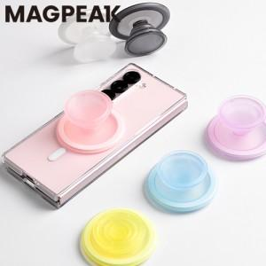

【상세/제작정보】

【인쇄/포장옵션】 | 스티커 / 포장불가능

【공급단가】 | 수량 | 50~ | 100~ | 500~ | 1,000~ | 5,000~
*VAT별도 | 단가 | 4,590원 | 4,410원 | 4,100원 | 4,030원 | 3,890원

【상품 URL】 | https://www.synergygift.co.kr:443/src/goods_detail.php?gdno=47340

